Z2. Kompleksnosti koda
$$O(n)$$
$$O(n^{2})$$
$$O(n^{3})$$
$$O(\log{n})$$
$$O(n\log{n})$$
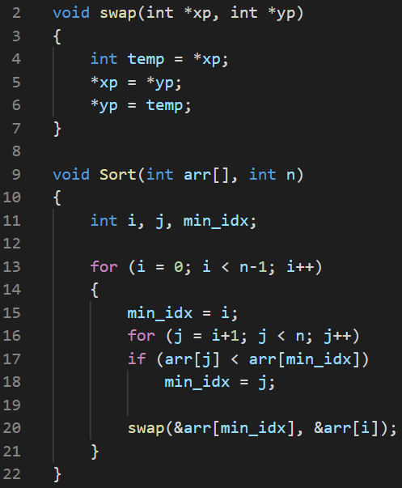
1 | Date su sljedeće funkcije. Koji je stepen tih funkcija:
A

 |  | O(n^2)

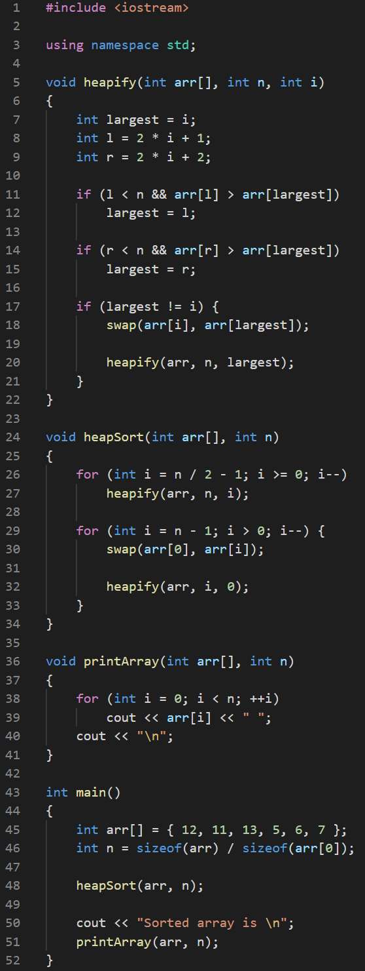
B

 |  |  | O(n log⁡n)

